Feuil2
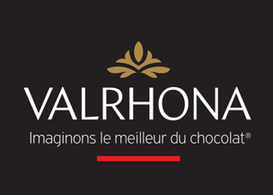
 |  |  |  |  |  |  | Total TTC |  | - €

 |  |  |  |  |  | Nom Prénom
 |  |  |  |  |  | Service
 | 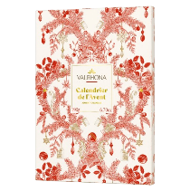 |  |  |  |  | Téléphone

Gamme permanente | Photo | Descriptif | Poids net (g) | Prix public TTC | Votre tarif privilégié TTC | Code Article | Quantité commandée | Unité commandée | Total TTC
CALENDRIER DE L'AVENT NOEL 2025 * | 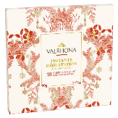 | Le calendrier de l'Avent Valrhona, etson nouvel assortiment de chocolats, equinoxes, croustibilles, carrés,…,son design reflétant l'exception et la finesse de la marque et son nouveau format haut et élégant. | 190 g | 34.90 € | 25.13 € | 51177 |  | PC | - €
COFFRET 18 CARRES NOEL 90G 2025 * | 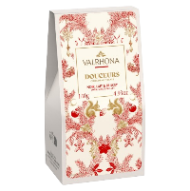 | Un écrin de 18 carrés de dégustation Guanaja, Caraïbe et Jivara dans un nouveau format à forte valeur perçue pour de fins connaisseurs. | 90 g | 18.00 € | 11.39 € | 51178 |  | PC | - €
ETUI DOUCEURS DE NOEL 2025 NLD 140G * | 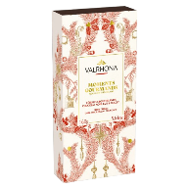 | Un étui de douceurs de Noël Dulcey, Lait et Noir pour satisfaire petits et grands. | 140 g | 16.00 € | 10.13 € | 51179 |  | PC | - €
COFFRET MOMENTS GOURMANDS NOEL 2025 N/L/D * |  | Un coffret gourmand de croustibilles noires, lait et Dulcey, idéal pour offrir et satisfaire les petits et les grands | 160 g | 24.90 € | 15.76 € | 51176 |  | PC | - €
BALLOTIN ASSORTIS NOEL 2025 230G * | 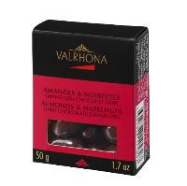 | Une sélection variée de recettes gourmandes pour satisfaire toutes les envies. | 230 g | 36.90 € | 23.36 € | 51180 |  | PC | - €
PACK EQUINOXE AMANDES NOISETTES NOIR | 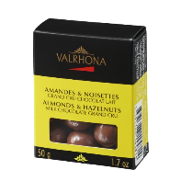 | Assortiment d'amandes et de noisettes enrobées de chocolat noir | 50 | 7.90 € | 5.04 € | 11254 |  | PC | - €
PACK EQUINOXE AMANDES NOISETTES LAIT | 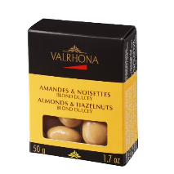 | Assortiment d'amandes et de noisettes enrobées de chocolat au lait | 50 | 7.90 € | 5.04 € | 11255 |  | PC | - €
PACK EQUINOXE AMANDES NOISETTES DULCEY | 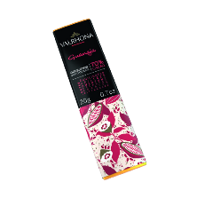 | Assortiment d'amandes et de noisettes enrobées de chocolat blond Dulcey | 50 | 7.90 € | 5.04 € | 11257 |  | PC | - €
MINI-TABLETTE GUANAJA 20G |  | Guanaja 70% Valrhona en mini tablette. Notes grillées et légèrement amères. Idéale pour le goûter ou avec le café. | 20 | 2.30 € | 1.50 € | 40573 |  | PC | - €
MINI-TABLETTE CARAIBE 20G | 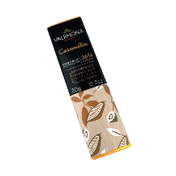 | Caraïbe 66% Valrhona en mini tablette. Notes amères intenses et de fruits secs grillés. | 20 | 2.30 € | 1.50 € | 40572 |  | PC | - €
MINI-TABLETTE CARAMELIA 20G | 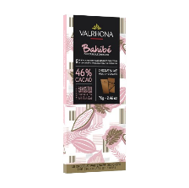 | Caramelia 35% Valrhona en mini tablette. Notes intenses de caramel beurre salé. | 20 | 2.30 € | 1.69 € | 40575 |  | PC | - €
TABLETTE BAHIBE 70G | 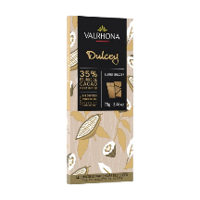 | Tablette chocolat au lait Bahibé 46%. Notes cacaotées, céréalées et de fruits mûrs. | 70 | 8.50 € | 6.12 € | 31272 |  | PC | - €
TABLETTE DULCEY 70G | 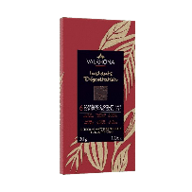 | Tablette chocolat blond Dulcey 35%. Notes de biscuit très légèrement salé et de lait caramélisé. | 70 | 7.25 € | 5.22 € | 31274 |  | PC | - €
PALETTE 6 GRANDS CRUS | 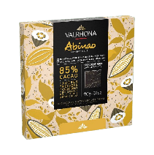 | Plumier de dégustation 6 chocolats noirs Valrhona : Abinao 85%, Tulakalum 75%, Guanaja 70%, Caraïbe 66%, Manjari 64%, Oriado 60%. | 30 | 6.00 € | 3.79 € | 33517 |  | PC | - €
COFFRET 18 CARRES ABINAO | 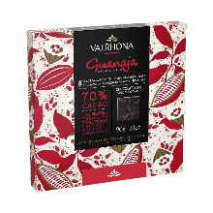 | Coffret de 18 carrés chocolat noir Abinao 85%. Notes amères, boisées et de cacao brut. | 90 | 17.00 € | 10.87 € | 47854 |  | PC | - €
COFFRET 18 CARRES GUANAJA 70% | 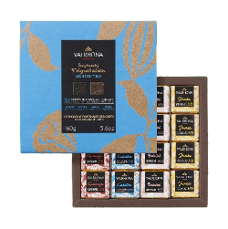 | Coffret de 18 carrés chocolat noir Guanaja 70%. Notes grillées et légèrement amères. | 90 | 17.00 € | 10.87 € | 47856 |  | PC | - €
COFFRET 32 CARRES NOIR LAIT LES ESSENTIELS | 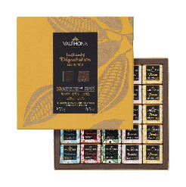 | Coffret éco-conçu (emballage carton entièrement recyclable) 4 grands crus : Guanaja 70%, Caraïbe 66%, Jivara 40% et Bahibé 46%. | 160 | 29.90 € | 18.93 € | 34270 |  | PC | - €
COFFRET 50 CARRES NOIR LAIT LES INITIES | 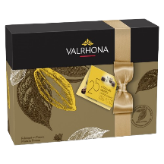 | Coffret éco-conçu (emballage carton entièrement recyclable) 5 grands crus : Tulakalum 75%, Guanaja 70%, Manjari 64%, Bahibé 46% et Jivara 40% | 250 | 44.00 € | 27.96 € | 34272 |  | PC | - €
BALLOTIN ASSORTI 230G - 25 CHOCOLATS | 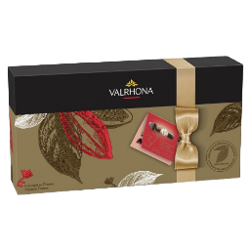 | Ballotin Ecoconçus 25 Chocolats fins Noir et Lait Assortis *emballage recyclable hors ruban | 230 | 36.90 € | 23.35 € | 44301 |  | PC | - €
BALLOTIN ASSORTI 345G - 37 CHOCOLATS | 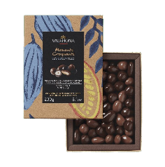 | Ballotin Ecoconçus 37 Chocolats fins Noir et Lait Assortis *emballage recyclable hors ruban | 345 | 54.00 € | 34.16 € | 44289 |  | PC | - €
COFFRET EQUINOXE 230G NOIR ET LAIT | 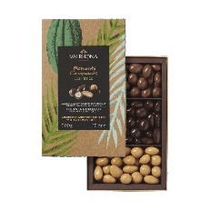 | Coffret éco-conçu (emballage carton entièrement recyclable) Amandes et Noisettes enrobées de chocolat Noir et Lait. | 230 | 27.90 € | 17.66 € | 33900 |  | PC | - €
COFFRET EQUINOXE 300G NOIR LAIT DULCEY | 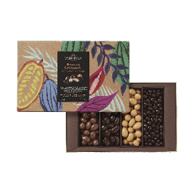 | Coffret éco-conçu (emballage carton entièrement recyclable) Amandes et Noisettes enrobées de chocolat Noir, Lait et Dulcey. | 300 | 34.90 € | 22.11 € | 45687 |  | PC | - €
COFFRET EQUINOXE 450G NOIR LAIT DULCEY | 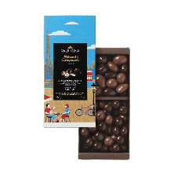 | Coffret éco-conçu (emballage carton entièrement recyclable) Orangettes, Amandes et Noisettes enrobées de chocolat Noir, Lait et blond Dulcey. | 450 | 49.90 € | 31.57 € | 45699 |  | PC | - €
COFFRET EQUINOXE CROUSTIBILLE PARIS NOIR LAIT | 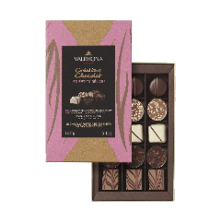 | Coffret éco-conçu (emballage carton entièrement recyclable) Amandes, Noisettes et Croustibilles enrobées de chocolat Noir et de chocolat au Lait. | 160 | 23.90 € | 15.10 € | 45686 |  | PC | - €
COFFRET 15 PETITS DELICES 145 g |  | "Coffret éco-conçu (emballage carton entièrement recyclable) 15 chocolats fins Noir, Lait & Blanc Caramel Salé, granité fruité praliné, rinette Lait, Praliné Ivoire, granité grué." | 145 | 29.90 € | 18.92 € | 33870 |  | PC | - €
COFFRET 8 COEURS NOIR LAIT | 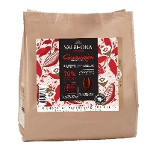 | Coffret éco-conçu (emballage carton entièrement recyclable) 8 cœurs assortis : Jivara, Manjari et Passion. | 75 | 15.90 € | 10.12 € | 33901 |  | PC | - €
SAC DE FEVES GUANAJA 1KG | 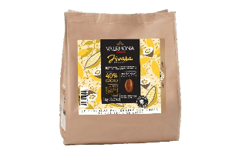 | Fèves Guanaja Noir 70% Aux notes équilibrées, grillées et d'amertume. | 1kg | 48.90 € | 38.40 € | 12386 |  | PC | - €
SAC DE FEVES JIVARA 1KG | 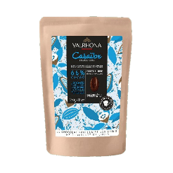 | Fèves Jivara Lait 40% Aux notes lactées, maltées et vanillées | 1kg | 48.90 € | 38.67 € | 12388 |  | PC | - €
SAC DE FEVES CARAÏBE 66% 250G | 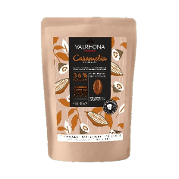 | Fèves Caraïbe Noir 66% Aux notes chocolatées, grillées et d'amertume. | 250 | 17.90 € | 11.79 € | 31209 |  | PC | - €
SAC DE FEVES CARAMELIA 36% 250G | 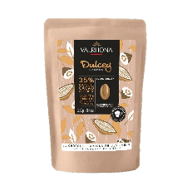 | Fèves Caramelia 36% Aux notes gourmandes et caramel salé. | 250 | 18.90 € | 12.38 € | 31214 |  | PC | - €
SAC DE FEVES BLOND DULCEY 35% 250G | 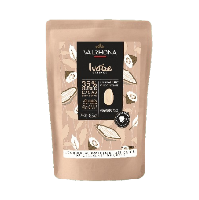 | Fèves Blond Dulcey 35% Onctueux et Biscuité | 250 | 18.90 € | 12.35 € | 31210 |  | PC | - €
SAC DE FEVES IVOIRE 35% 250G | 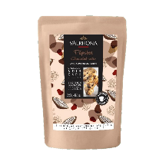 | Fèves Ivoire blanc 35% Aux notes équilibrées et lait chaud. | 250 | 18.90 € | 12.38 € | 31212 |  | PC | - € | Pour découvrir une recette simple avec Ivoire cliquez ici
PEPITES CHOCOLAT NOIR 250G | 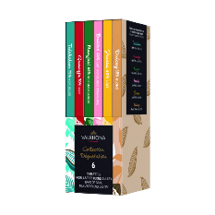 | Pépites au chocolat noir au profil aromatique puissant et agrémentée d'une note de vanille naturelle. | 250 | 14.90 € | 11.70 € | 31841 |  | PC | - €
LE COFFRET DEGUSTATION 6 TABLETTES | 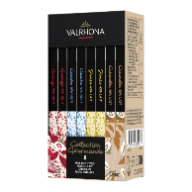 | Coffret 6 Tablettes Dégustation composé de : Tulakalum 75%, Guanaja 70%, Manjari 64%, Bahibé 46%, Jivara 40%, Dulcey 35% | 420 | 41.00 € | 27.72 € | 31807 |  | PC | - €
COFFRET 8 MINIS TABLETTES NOIR/LAIT | 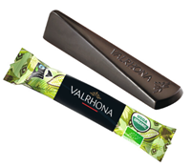 | Coffret de 8 mini - tablettes Noir & Lait : Guanaja 70%, Caraïbe 66%, Jivara 40%, Caramélia 36% | 160 | 19.00 € | 13.75 € | 42056 |  | PC | - €
ECLATS ANDOA NOIR BIO & EQUITABLE | 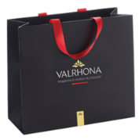 | Boîte distributrice de 244 éclats Andoa noir 70% Bio et Equitable | 1kg | 77.90 € | 49.28 € | 8197 |  | BTE | - €
SAC SHOPPING TAILLE MEDIUM |  | Sac shopping format medium | 0.095 |  | 1.20 € | 31553 |  | PC | - €
TUBE 3 GOUSSES DE VANILLE BIO MADAGASCAR |  | Norohy - Vanille bio de Madagascar Notes vanillées et boisées. | 0.008 | 12.00 € | 8.16 € | 32864 |  | PC | - €
TUBE 2 GOUSSES DE VANILLE TAHITI | 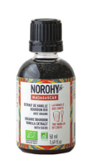 | Norohy - Vanille de Tahiti Notes anisées et fleuries. | 0.01 | 18.50 € | 14.88 € | 34034 |  | PC | - €
EXTRAIT DE VANILLE BOURBON BIO MADAGASCAR | 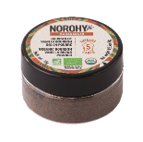 | Norohy - Extrait de vanille bio de Madagascar Notes vanillées et boisées. | 50 | 11.50 € | 8.10 € | 48430 |  | PC | - €
NEW - POUDRE DE VANILLE | 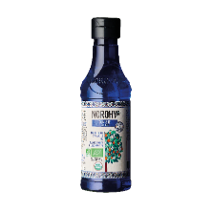 | Norohy - Poudre de vanille Notes vanillées et boisées. | 10 | 10.00 € | 6.48 € | 43650 |  | PC | - €
NEW - EAU DE FLEUR D'ORANGER | 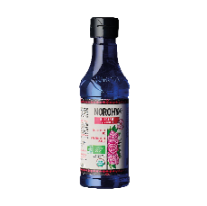 | Norohy - Eau de fleur d'oranger Notes d'agrumes et de fleurs blanches | 225 | 16.00 € | 9.26 € | 44773 |  | PC | - €
NEW - EAU DE ROSE |  | Norohy - Eau de rose Notes de fleurs fraiches avec une pointe de zeste | 225 | 16.00 € | 9.26 € | 44540 |  | PC | - €
PUR JUS ORANGE 25CL - CARTON DE 12 |  | Adamance - Laissez-vous tenter par nos purs jus garantis sans sucre ajoutés. Il y en a pour tous les goûts et toutes les couleurs, avec notamment l’Orange. Carton de 12 bouteilles | 263 | 51.60 € | 27.22 | 45684 |  | CARTON DE 12 | - €
PUR JUS POMME TROUBLE 25CL - CARTON DE 12 |  | Adamance - Laissez-vous tenter par nos purs jus garantis sans sucre ajoutés. Il y en a pour tous les goûts et toutes les couleurs, avec notamment la Pomme. Carton de 12 bouteilles | 261 | 46.08 € | 24.31 | 31574 |  | CARTON DE 12 | - €
NECTAR ABRICOT BERGERON 25CL - CARTON DE 12 | 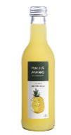 | Adamance - Découvrez nos nectars intensément gourmands pour des pauses réussies. Retrouvez l’Abricot Bergeron issu de nos vergers français. Carton de 12 bouteilles | 261 | 46.08 € | 24.31 | 31572 |  | CARTON DE 12 | - €
NEW - PUR JUS ANANAS 25CL - CARTON DE 12 | 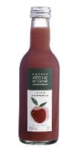 | Adamance - Laissez-vous tenter par nos purs jus garantis sans sucre ajoutés. Il y en a pour tous les goûts et toutes les couleurs, avec notamment la Pomme. Carton de 12 bouteilles | 261 | 46.08 € | 24.31 | 33285 |  | CARTON DE 12 | - €
NEW - NECTAR PËCHE DE VIGNE 25CL- CARTON DE 12 | 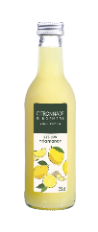 | Adamance - Laissez-vous tenter par nos purs jus garantis sans sucre ajoutés. Il y en a pour tous les goûts et toutes les couleurs, avec notamment la Pomme. Carton de 12 bouteilles | 261 | 46.08 € | 24.31 | 31576 |  | CARTON DE 12 | - €
NEW - CITRONNADE GINGEMBRE 25CL- CARTON DE 12 |  | Adamance - Laissez-vous tenter par nos purs jus garantis sans sucre ajoutés. Il y en a pour tous les goûts et toutes les couleurs, avec notamment la Pomme. Carton de 12 bouteilles | 255 | 42.72 € | 22.53 | 45272 |  | CARTON DE 12 | - €

*Offre valable dans la limite des stocks disponibles

 |  |  |  |  |  |  | Total TTC |  | - €

